Sheet1
범위관리 (Scopo Management)

1. 프로젝트 계획 수립의 토대, 범위 관리의 개요
 | 가. 프로젝트 범위 관리(Scope Management)의 개념

 | 프로젝트 범위의 개념 | 프로젝트 범위 관리의 개념
 |  | 프로젝트를 성공적으로 수행하기 위해 프로젝트에 필요한 모든 작업을 명시 하여 포함하고 관리하는 프로세스 관리 과정 프로젝트 범위 관리는 프로젝트 범위와 제품 범위를 포함하여 관리하기도 함

 | 나. 프로젝트 범위 관리의 필요성
 | - 프로젝트를 성공적으로 완수하기 위해 반드시 필요한 활동이나 산출물을 누락이나 중복없이 관리
 | - 통제되지 않은 범위 정의와 범위 변경으로 인한 프로젝트 생산성과 효율성 저하를 방지
 | - 프로젝트 완수에 반드시 필요하지 않은 제품, 서비스, 산출물 등을 생성하는 골드 플레이팅을 방지
 | - 프로젝트 일정, 원가, 품질, 위험, 조달 관리의 근간을 이루는 범위 관리는 프로젝트에 필수적인 요소

2. 범위관리 활동 프로세스 및 단계별 수행 내용
 | 가. 범위관리 활동 프로세스
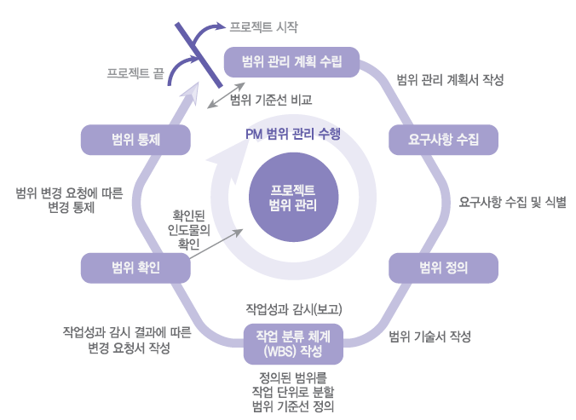

 | 프로젝트 관리 계획 실현가능성과 구체성은 범위에 따라 결정

 | 나. 범위관리 단계별 수행 내용

 | 프로젝트 범위 관리시 먼 미래는 예측하기 어려우므로 가까운 미래부터 세부적으로 관리하는 연동 계획 적용

Sheet2
프로젝트 범위(광의)
제품 범위
프로젝트 범위
(협의)

단계 | 범위 관리 수행 내용 | 산출물
계획 수립 (Scopo Planning) | 범위관리에 대한 계획/ 지침 준비 범위 절차와 단계 정의 | Project Scope Management Plan
요구사항 수집 (Collect Requeirements) | 이해관계자의 니즈와 요구사항을 결정 인도물에 포함되어야 하는 조건, 능력 | 요구사항 추적표

범위 정의 (Scopo definition) | 프로젝트의 상세한 범위와 목표, 인수 기준 등을 정의한 범위 기술서 작성 | Project Scope Statement
WBS 작성 (Create WBS) | 전체 업무를 관리 가능한 단위(Work package)로 분할하여 WBS 작성 | WBS Dictionary Scope Baseline
범위 검증 (Scope Verification) | 이해관계자가 완료된 프로젝트 범위 및 고나련 인도물의 공식적 수용 절차 | 수용된 인도물
범위 통제 (Scope Control) | 범위 변경에 따른 관리(형상관리 활용) 영향력 분석 -> 영향력 관리 | 권고된 시정조치 및 자산 갱신

